入力方法（単演・団演・運用法・マイシード）
 | 入 力 方 法
 | ※ フォーマットは絶対変更しないでください。
単独演武 |  |  | 種目番号 | 種 目
 |  |  | 29 | 男子単演有段の部
 |  |  | 30 | 女子単演有段の部
 |  |  | 31 | 男子単演級拳士の部
 |  |  | 32 | 女子単演級拳士の部
 |  |  | 33 | 男子中学生単演の部
 |  |  | 34 | 女子中学生単演の部
 |  |  | 35 | 小学生茶帯以上規定単演の部
 |  |  | 36 | 小学生緑帯規定単演の部
 |  |  | 37 | 小学生黄帯以下規定単演の部

Ｂ列 | 「種目番号」 欄 | 右欄の種目番号を半角で入力。
C列 | 「種目」 欄 | 種目が自動入力される。
D列 | 「所属」 欄 | 所属名を全角で入力。
E列 | 「拳士」 欄 | すべて全角で入力、姓と名の間は１文字あけること。
F列 | 「ヨミ」 欄 | 氏名の読み方が自動入力されます。正しく表記しない場合は、直接入力。
G列 | 「資格」 欄 | 級は数字を全角で入力、段は漢数字を全角で入力。
H列 | 「年齢」 欄 | 全角数字で入力。
Ｉ列 | 「性別」 欄 | 「男 又は 女」を入力。

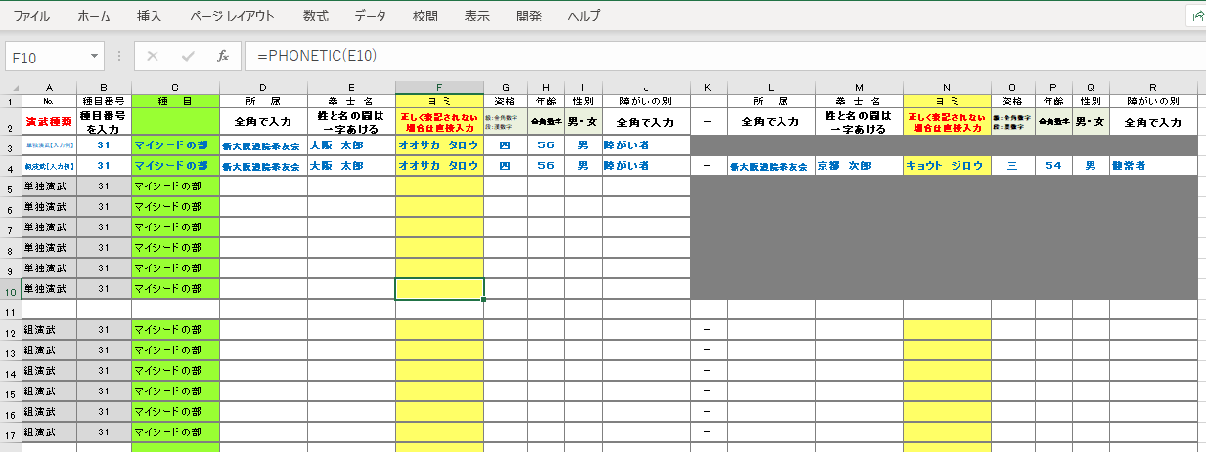
マイシード |  |  | 種目番号 | 種 目
 |  |  | 38 | マイシードの部

出場種目によりそれぞれ組演武・単独演武・団体演武欄を参照願います。

運用法 |  |  | 種目番号 | 種 目
 |  |  | 39 | 男子運用法の部
 |  |  | 40 | 女子運用法の部

A列 | 「種目番号」 欄 | 右欄の種目番号を半角で入力
B列 | 「種目」 欄 | 種目が自動入力されます。
C列 | 「所属」 欄 | 所属名を全角で入力
D列 | 「拳士」 欄 | すべて全角で入力、姓と名の間は１文字あけること
E列 | 「資格」 欄 | 級は数字を全角で入力、段は漢数字を全角で入力
F列 | 「ヨミ」 欄 | 氏名の読み方が自動入力されます。正しく表記しない場合は、直接入力してください。
G列 | 「拳士」 欄 | すべて全角で入力、姓と名の間は１文字あけること
Ｈ列 | 「資格」 欄 | 級は数字を全角で入力、段は漢数字を全角で入力
Ｉ列 | 「ヨミ」 欄 | 氏名の読み方が自動入力されます。正しく表記しない場合は、直接入力してください。

入力例のように、種目は問わず、所属単位で
「単独演武」「団体演武」「運用法」各シートに入力してください。
入力後は、必ず読み合わせを行ってから、淺妻までメールで返信してください。
以上よろしくお願いします。

論文 |  |  | 種目番号 | 種 目
大会要項に基づき申込願います。 |  |  | 41 | 論文の部

